Toelichting
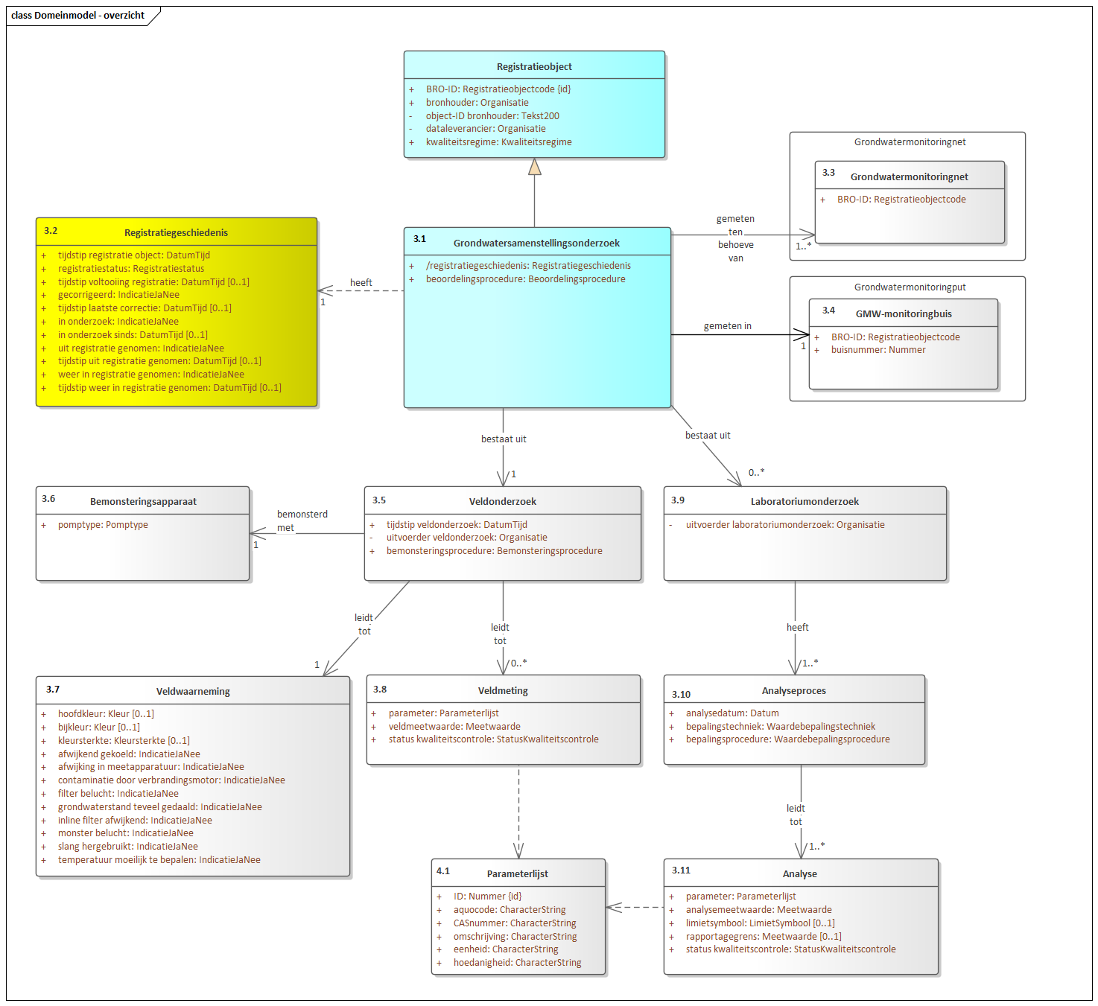
Format Name | BROObjects - data exemplification format
Format Version | 1.0
Format Definition | https://github.com/PlatformMeetnetbeheerders/BRO-Spreadsheet-en-tabelformat/blob/master/Documentatie.pdf
File Type | Excel
File Contents | VeldBezoek | Waarnemingen | Metingen | LabOnderzoek | Analyse | Parameters | Waardelijsten
Object Type | Grondwatersamenstellingsonderzoek (GAR IMBRO)
Object Identification | localGarID

Toelichting:
· Doel van dit 'data exemplification format' is het geven van inzicht en overzicht over de gegevensinhoud van het desbetreffende registratieobject van de Basisregistratie Ondergrond (BRO).
· Details over de aanpak en achtergronden hiervan zijn te vinden in de op GitHub beschikbare documentatie (zie link in de header).
· De gegevens die als voorbeeld in dit bestand zijn opgenomen, zijn overgenomen uit het voorbeeldbericht van de BRO (reqistrationRequest.xml).
· Van dit format is ook een 'data exchange' variant beschikbaar. De exemplification file is daarbij incompleet qua data-inhoud, maar complet(er) qua data-definities en toelichting.
· Basis van deze formats is het vereenvoudigde domeinmodel hieronder, dat tot stand is gekomen via groepering van de BRO-entiteiten op basis van hun kardinaliteit (0..*,1, 1..*, etc.).
· De samenstellende entiteiten per entiteitgroep zijn terug te vinden in respectievelijke tabbladen of sheets verderop in dit bestand.

Vereenvoudigd BRO-domeinmodel

Volledig BRO-domeinmodel (UML-schema)

